Информация о выставке
XII Межрегиональная отраслевая выставка
«Картофель-2020»


При поддержке Картофельного Союза России
Информация о выставке
Организаторы:
• Министерство сельского хозяйства Чувашской Республики
• Федеральное государственное бюджетное научное учреждение "Всероссийский научно-исследовательский институт картофельного хозяйства им.А.Г.Лорха"
• Казенное унитарное предприятие Чувашской Республики «Агро-Инновации»
Устроитель выставки: | КУП Чувашской Республики «Агро-Инновации»

Дата проведения | 27-28 февраля 2020 г.
Место проведения | ТК "Николаевский"
Адрес выставки | г. Чебоксары, ул. Николаева 14А
Официальная гостиница

Расценки
XII Межрегиональная отраслевая выставка
«Картофель-2020»

Стоимость аренды выставочных площадей

 |  | Площадь, кв.м. | Размер стенда (длина х ширина), м | Цена
 |  |  |  | Оборудованная площадь базовая, категория «Бизнес» | Оборудованная площадь угловая, категория «Бизнес»
 |  | 6 | 3 х 2 | 16000 | 18000
 |  | 8 | 4 х 2 | 21000 | 24500
 |  | 10 | 5 х 2 | 26000 | 29500
 |  | 12 | 6 х 2 | 31500 | 35000
 |  | 14 | 7 х 2 | 35500 | 40500
 |  | 18 | 9 х 2 | 45000 | 51000
 |  | 20 | 10 х 2 | 50000 | 57500
 |  | регистрационный взнос - 3500 руб.
В стоимость аренды входит:
· | 1 стол
· | 2 стула
· | фризовая надпись по желанию
· | 1 пригласительный на деловой ужин*
· | возможность размещения техники на открытой площадке
 | *Дополнительное место на деловой ужин по желанию - 3000 руб.(счет будет выставляться отдельно)

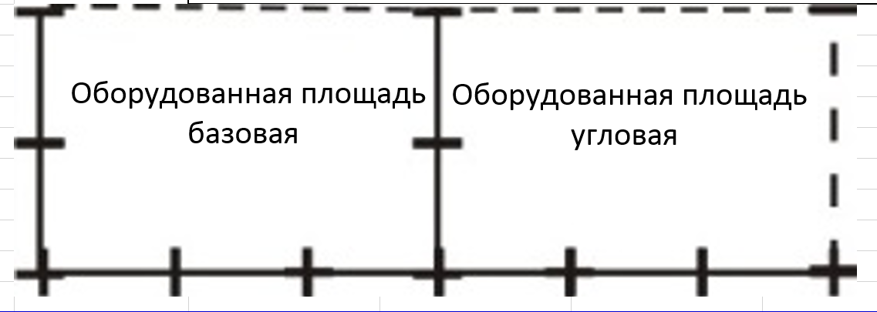

 | базовая-3 стены |  |  |  |  | угловая-2 стены

 | По вопросам индивидуальной застройки стендов, обращайтесь к организаторам выставки

Стоимость размещения техники на открытой площадке без аренды выставочной площади-3500 руб.

Контакты
XII Межрегиональная отраслевая выставка
«Картофель-2020»

Дирекция выставки

№ | Фамилия, имя, отчество | Направление деятельности | Контакты
1. | Васильев Николай Иванович | Директор | (8352) 45-93-26
 |  |  | agro-in@cap.ru
2. | Журавлева Ольга Петровна | Главный бухгалтер | (8352) 45-88-67
 |  |  | agro-in18@cap.ru
3. | Петров Сергей Константинович | Юрист | (8352) 45-88-67
 |  |  | agro-in3@cap.ru
4. | Петров Андрей Валерьевич | Руководитель проекта "Выставка «Картофель-2020», организационно- технические вопросы | (8352) 45-93-26 8-909-300-24-24
 |  |  | agro-in2@cap.ru
5. | Егоров Юрий Геннадьевич | Руководитель проекта «Научно-практическая конференция» | (8352) 45-88-56
 |  |  | agro-in10@cap.ru
6. | Степанова Нина Владимировна | Руководитель проектов "Каталог выставки", "Материалы конференции", информационное сопровождение и связь со СМИ | (8352) 45-93-26
 |  |  | agro-in5@cap.ru
7. | Петров Дмитрий Николаевич | Выгрузка-разгрузка техники | (8352) 45-88-56
 |  |  | agro-in7@cap.ru

Режим работы
XII Межрегиональная отраслевая выставка
«Картофель-2020»

Режим работы выставки

№ | День недели | Направление деятельности | Время
1. | 24-26.02.2020 | Строительство стендов, оформление выставки | 10.00-18.00
2. | 2020-02-26 | Заезд и разгрузка техники, оформление стендов экспонентами | 09.00-22.00
3. | 2020-02-27 | Регистрация участников | с 8.30
 |  | Работа выставки | 9.00-18.00
 |  | Торжественный ужин | 19.00-22.00
4. | 2020-02-28 | Работа выставки | 9.00-18.00
5. | 29.02.2020 - 3.03.2020 | Демонтаж выставки | 09.00-17.00

Технические характеристики павильона
Допустимая нагрузка на пол в павильоне 500кг/кв.м.
Максимальная высота экспоната 2 м (по высоте дверного проема)
Размещение любого экспоната весом более 500 кг согласовывается отдельно
В каждый стенд подается розетка напряжением 220 В, мощность потребителей до 1 Квт.
Размещение потребителей мощностью более 1 Квт или напряжением 380 В согласовывается отдельно
Высота выставочного стенда 2,5 м.

